使い方
このファイルを用いて、freeeのExcelインポート向けにデータ形式の変換を行うことができます。
具体的には、①売上が種類別・日付別に記載されているデータ、②売上が種類別・部門別に記載されているデータ等、
1行に複数の売上データが含まれるものが対象です。それらをインポート可能な1行毎のデータに変換します。

■シートの使い方
1.見出し行・見出し列以外が数値（税込金額）で構成されたデータを用意します。
※取り込みたいデータが存在するセルに関しては、必ず見出し列・見出し行に値を設定してください。
（見出し列・見出し行のいずれかが空欄の場合、正しく取り込まれません）
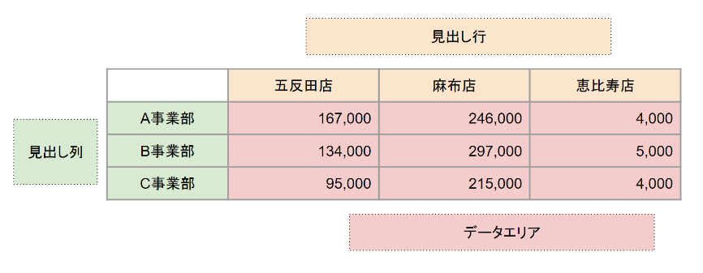

2.当該データの内容に合わせ、「変換設定」シートで変換内容を設定します。
※発生日以外の項目については、指定は必須ではありません。
上記画像のような月次データについて、店舗名を部門に、事業部名を品目に入れたい場合は次の設定となります

3.「変換前データ」シートにデータを貼り付けたのち、「データ変換」ボタンをクリックします
4.「変換後データ」シートに整形されたデータが出力されます。そちらを用いてExcelインポートを行います。

■注意点
※シートの名称変更、行や列の追加はしないでください。マクロが正しく動かなくなります。
※本Excelファイルではマクロを使用しております。機能を有効にするため、コンテンツを有効化してください

